Оптимизация сетевого трафика
$$\text{критический путь }\text{1=>4=>6=>7=>10}$$
$$\text{t}\text{крит.нов.}\text{= }\text{t}\text{1нов}\text{+}\text{t}\text{4}\text{нов}\text{+}\text{t}\text{6нов}\text{ +}\text{t}\text{7нов}\text{ +}\text{t}\text{10нов}\text{. }$$
$$\text{t}\text{нов}\text{= }\text{t}\text{-}\text{bX}$$
Собы-тия | Опорные события | Работа | t работ | Х | t нов. работ | Макс
 |  |  |  |  |  | t новые событий | t новые событий
1 |  | .1-2 | 12 | 20.342954334 | 9.9657045666 | 0 | 0 | 0 | 0 | -18.121959263
 |  | .1-3 | 8 | 16.295786282 | 6.3704213718 | 0 | 0 | 0 | 0 | -47.854369093 | x- | -50
 |  | .1-4 | 6 | 39.817131359 | 2.0182868641 | 0 | 0 | 0 | 0 | -4.743702475 | x+ | 50
2 | 1 | .2-5 | 5 | 15.676508376 | 3.4323491624 | 9.9657045666 | 0 | 0 | 0 | -15.474733913 | b | 0.1
3 | 1 | .3-5 | 7 | -0.2763334154 | 7.0276333415 | 6.3704213718 | 0 | 0 | 0 | -14.843444485
4 | 1 | .4-6 | 9 | 50 | 4 | 2.0182868641 | 0 | 0 | 0 | 26.02652369
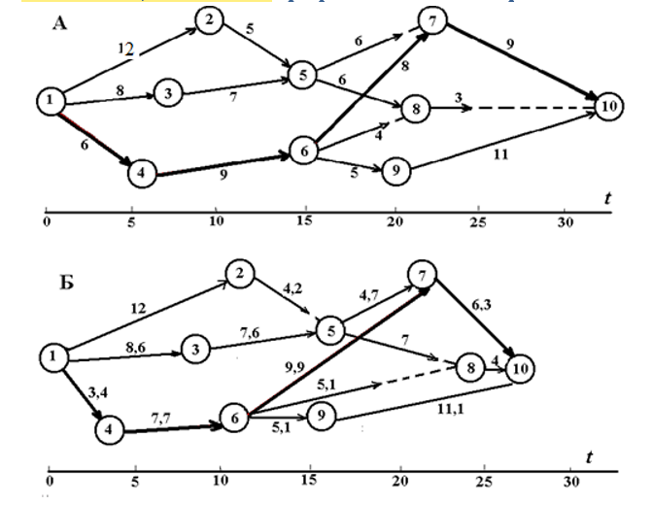
5 | 2, 3 | .5-7 | 6 | 3.7976437568 | 5.6202356243 | 13.398054713 | 13.398053729 | 13.398054713 | 0 | -22.914905958
 |  | .5-8 | 6 | -12.369510956 | 7.2369510956 | 0 | 0 | 0 | 0 | -12.855352936
6 | 4 | .6-7 | 8 | -50 | 13 | 6.0182868641 | 0 | 0 | 0 | 47.041332631
 |  | .6-8 | 4 | -50 | 9 | 0 | 0 | 0 | 0 | -46.796163578
 |  | .6-9 | 5 | -21.953477896 | 7.1953477896 | 0 | 0 | 0 | 0 | -2.7241847709
7 | 5, 6 | .7-10 | 9 | 23.516210272 | 6.6483789728 | 19.018290338 | 19.018290338 | 19.018286864 | 0 | 49.464498049
8 | 5, 6 | .8-10 | 3 | -20.316600279 | 5.0316600279 | 20.635005809 | 20.635005809 | 15.018286864 | 0 | 25.948344217
9 | 6 | .9-10 | 11 | -14.530311832 | 12.453031183 | 13.213634654 | 0 | 0 | 0 | 36.872985072
10 | 7, 8 , 9 |  |  |  |  | 25.666669311 | 25.666669311 | 25.666665837 | 25.666665837
 |  |  | SХ | 3.8062886176E-10

 |  |  |  | t крит | 25.666665837

